Planilha1
Painel Dinâmico

Requisitos Funcionais |  | Requisitos Não Funcionais
A aplicação irá contar quantos notebooks ainda restam no armário (Imporante) |  | A aplicação rodará em C++ (Desejavel)
A aplicação terá uma tela que mostrará a quantidade de notebooks (Essencial) |  | A aplicação terá as cores: Preto e Vermelho (Desejavel)
1º botão Liga/Desliga o painel e o Arduino (Essencial) |  | A aplicação terá 2 botões (Essencial)
2º botão abre um chamado automático caso falte notebook (Importante) |  | A aplicação terá os sensores de Proximidade e uma placa Arduino (Essencial)

 | 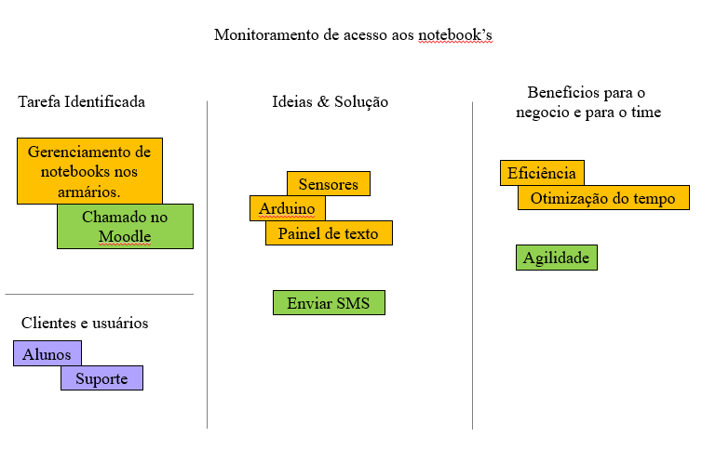
Henrique Carlos Gomes 01192103
Enzo Miguel Santos 01192113

